fitxa
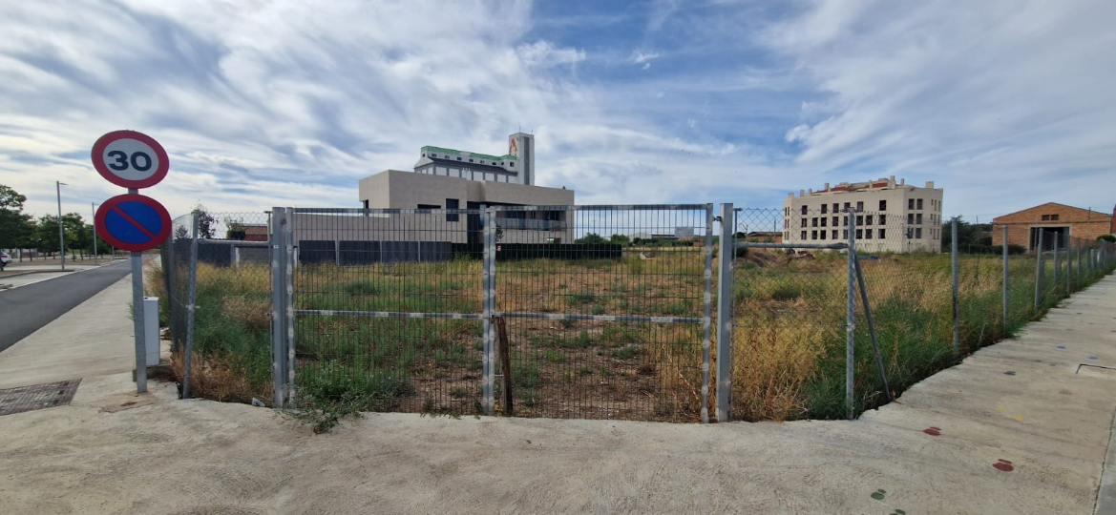
DADES PER ANAR A CAMP

QUI HA QUEDAT? | ALTRES |  | COM? | TELEFON

CLIENT | ARQUITECCTURA BOSCH NOVELL
ADREÇA OBRA | C/ MESTRE RAMON ORTIZ 15 BELL-LLOC
PERSONA DE CONTACTE | JORDI |  |  | TEL. 620199571
HORA QUE S'HA QUEDAT | 12: 30 h |  | ON? | A OBRA
 |  |  | ADREÇA ALTRES LLOCS:

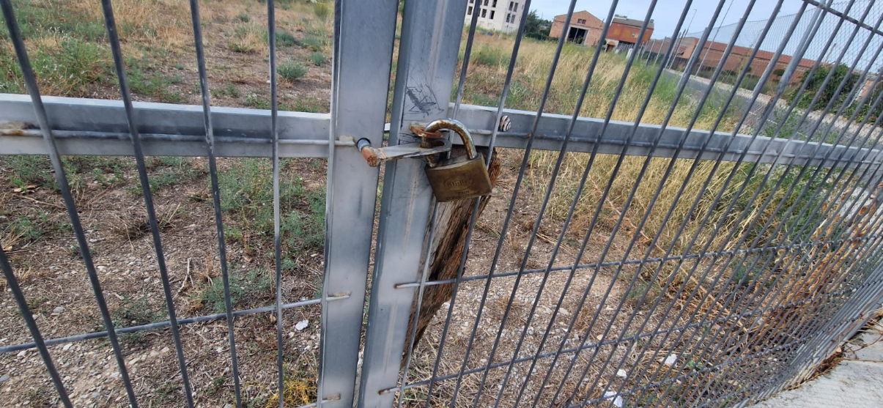
TENIM PLÀNOLS | ENS HO INDICARÀ EL CLIENT
PREVISIÓ DE TREBALL DE CAMP | PENETROS I MOSTRA |  |  | 2 (P)

ACCES A LA ZONA D'ESTUDI
EDIFICACIÓ EXISTENT ? | SI
PORTA, MIDES ?
ALÇADA DE TREBALL?
CLAUS?
BADO? Màquina gran
AIGUA? Màquina gran
VENTILACIÓ (SORTIDA FUMS)? | SI
PAVIMENT?
VEGETACIÒ ?
DESNIVELL DEL SOLAR?
FOTOS ESTAT ACTUAL?
PUNTS MARCATS A CAMP? | SI |  |  | QUI?

SUBCONTRACTACIÓ |  |  |  | CONTRACTA G3 | CONTRACTA CLIENT
CAL CAMIÓ PLOMA ? Mida
CAL RETROEXCAVADORA?
CAL CAMIÓ PER PLAQUES?
CONTACTE PROVEHIDOR | RETRO | HORA |  | TELF
 |  |  |  | NOM

MAQUINES DE SONDEIGS
EMPRESA QUE FA LA FEINA | TPS ERUGA |  | dies de camp | 2025-10-01

ALTRES DADES D'INTERÈS O COMENTARIS

ja li he comentat al Cesar q el propieterai el deixara obert

